train
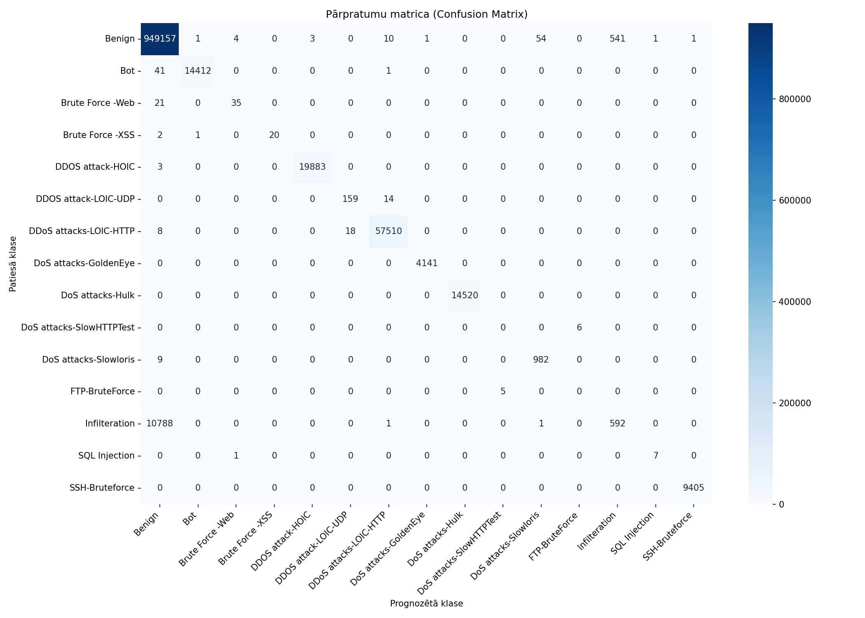
Datukopas nosaukums | merged_no_nan_clean_headers_no_duplicates_train
Ierakstu skaits | 1082359
Prognozēšanas laiks (s) | 18.7490
Precizitāte (Accuracy) | 0.9893
Precīzumspēja (Precision) | 0.8070
F1 rādītājs (F1 measure) | 0.7665
F1 Weighted | 0.9851
AUC-ROC | 0.9938

Klase | Precīzumspēja (precision) | Pārklājums (recall) | F1 rādītājs (F1 measure) | Ierakstu skaits testa kopā
Benign | 0.9887 | 0.9994 | 0.9940 | 949773
Bot | 0.9999 | 0.9971 | 0.9985 | 14454
Brute Force -Web | 0.8750 | 0.6250 | 0.7292 | 56
Brute Force -XSS | 1.0000 | 0.8696 | 0.9302 | 23
DDOS attack-HOIC | 0.9998 | 0.9998 | 0.9998 | 19886
DDOS attack-LOIC-UDP | 0.8983 | 0.9191 | 0.9086 | 173
DDoS attacks-LOIC-HTTP | 0.9995 | 0.9995 | 0.9995 | 57536
DoS attacks-GoldenEye | 0.9998 | 1.0000 | 0.9999 | 4141
DoS attacks-Hulk | 1.0000 | 1.0000 | 1.0000 | 14520
DoS attacks-SlowHTTPTest | 0.0000 | 0.0000 | 0.0000 | 6
DoS attacks-Slowloris | 0.9470 | 0.9909 | 0.9684 | 991
FTP-BruteForce | 0.0000 | 0.0000 | 0.0000 | 5
Infilteration | 0.5225 | 0.0520 | 0.0946 | 11382
SQL Injection | 0.8750 | 0.8750 | 0.8750 | 8
SSH-Bruteforce | 0.9999 | 1.0000 | 0.9999 | 9405

Pazīme | Svarīgums (Svars)
Fwd Seg Size Min | 0.2052
Fwd Act Data Pkts | 0.1503
Fwd Pkt Len Max | 0.0854
Pkt Len Max | 0.0725
Bwd Pkt Len Std | 0.0561
Fwd IAT Tot | 0.0548
Fwd URG Flags | 0.0401
Fwd Pkt Len Std | 0.0354
Bwd Pkt Len Min | 0.0324
Tot Fwd Pkts | 0.028

train_stratified_50pct

Datukopas nosaukums | merged_no_nan_clean_headers_no_duplicates_train_stratified_50pct
Ierakstu skaits | 1082359
Prognozēšanas laiks (s) | 17.6063
Precizitāte (Accuracy) | 0.9892
Precīzumspēja (Precision) | 0.8162
F1 rādītājs (F1 measure) | 0.7693
F1 Weighted | 0.9850
AUC-ROC | 0.9892

Klase | Precīzumspēja (precision) | Pārklājums (recall) | F1 rādītājs (F1 measure) | Ierakstu skaits testa kopā
Benign | 0.9886 | 0.9993 | 0.9939 | 949773
Bot | 0.9995 | 0.9970 | 0.9983 | 14454
Brute Force -Web | 0.9048 | 0.6786 | 0.7755 | 56
Brute Force -XSS | 1.0000 | 0.8696 | 0.9302 | 23
DDOS attack-HOIC | 0.9998 | 0.9999 | 0.9999 | 19886
DDOS attack-LOIC-UDP | 0.8883 | 0.9191 | 0.9034 | 173
DDoS attacks-LOIC-HTTP | 0.9995 | 0.9996 | 0.9996 | 57536
DoS attacks-GoldenEye | 0.9995 | 0.9998 | 0.9996 | 4141
DoS attacks-Hulk | 1.0000 | 1.0000 | 1.0000 | 14520
DoS attacks-SlowHTTPTest | 0.1667 | 0.1667 | 0.1667 | 6
DoS attacks-Slowloris | 0.9894 | 0.9395 | 0.9638 | 991
FTP-BruteForce | 0.0000 | 0.0000 | 0.0000 | 5
Infilteration | 0.4731 | 0.0526 | 0.0947 | 11382
SQL Injection | 0.8333 | 0.6250 | 0.7143 | 8
SSH-Bruteforce | 0.9998 | 1.0000 | 0.9999 | 9405

Pazīme | Svarīgums (Svars)
Fwd Act Data Pkts | 0.2145
Fwd Header Len | 0.1954
Fwd Seg Size Min | 0.114
Fwd IAT Tot | 0.1016
Fwd Pkt Len Max | 0.0462
Fwd Pkt Len Std | 0.0454
Down/Up Ratio | 0.043
Bwd Pkt Len Std | 0.0316
Flow Duration | 0.0242
Fwd URG Flags | 0.0181

